はじめに お客様について
メタモジ先生の実践事例フォーマットをダウンロードいただき、ありがとうございます。
MetaMoJi ClassRoomの実践事例を作成し info_teacher@metamoji.com 宛てにこのフォーム（Excel ファイル）をお送りください。
また、お差し支えなければ、実践事例に使用した授業ノートを実践事例フォーマットと一緒にご提供いただけますよう、お願いいたします。
授業ノートの送付方法は、このシートの一番最後をご覧ください。

【実践事例を作成する前のお願い事項】
・挿入する画像の圧縮を「オフ」に変更します。
［手順］
1.Excel を起動し、実践事例フォーマットを開きます。
2.［ファイル-オプション］を選択し、左側の［詳細設定］を選択します。
3.一覧から、設定を以下のように設定をお願い申し上げます。

【お送りいただく際の注意事項】
・ファイル名は、●●●.xlsx でお願いします。※●●●には学校名を入れます。
保存したファイルを圧縮します。ファイル名の上で右クリックして［送る-圧縮（zip形式）フォルダー］を選択します。
ファイルと同じ場所に圧縮ファイルができますので、そちらをお送りください。
・メールの見出し：実践事例（●●●） ※●●●には学校名を入れます。
・使用される写真や画面のスクリーンショットには、個人情報が含まれないようにご注意ください。

【実践事例作成や制度に関するお問い合わせ先】
メールで承ります。下記メールアドレスまでお知らせください。
・宛先：info_teacher@metamoji.com
・学校名、氏名、質問内容をお知らせください。

【このシートについて】
・はじめに お客様について：実践事例を作成するお客様ご自身の情報を入力していただけるようお願いします。
・実践事例フォーム：MetaMoJi ClassRoom を使った授業の準備を行い、各項目に入力を行います。
・実践事例フォーム (例)：実践事例の記入例をご案内しています。

学校名
氏名
ふりがな
メールアドレス
ご住所（ ） ※特典をお送りする住所をお知らせください。 | 〒

連絡先電話番号 ※基本はメールでご案内いたします。 メールエラーなどの理由でご連絡ができない 場合に利用いたします。
実践事例の公開について ※公開させていただいてもよい項目に チェックを入れてください。 |  | 下記の項目はすべて公開してもよい
 |  | 都道府県名
 |  | 市町村名
 |  | 学校名
 |  | 氏名

【授業ノートの送信方法】
実践事例フォームと一緒に授業に利用した授業ノートをお送りいただける場合、以下の操作をお願い申し上げます。
［手順］Windowsの場合
1.授業ノートを開きます。
2.右上の三本線 ＞ 送る ＞ ファイルに保存する を選択します。
3.以下のように設定して、［保存］を選択します。
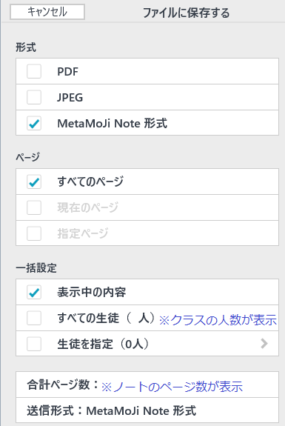

4.任意の場所に保存をします。保存をしたファイルを実践事例と一緒にお送りください。

［手順］iOSの場合
1.授業ノートを開きます。
2.右上の四本線 ＞ メールで送信 を選択します。
3.上記のように設定して、［送信］を選択します。
4.メールのソフトが起動しましたら、
宛先：
件名：
を入力して送信をお願い申し上げます。

実践事例フォーム（例）
MetaMoJi ClassRoom 実践事例（記入例） |  | 記入日：2021/02/01

学校 | 小学校 ※右側の▼から該当の項目を選択します。 | 他を選択した際に記入：（ ）
学年 | 4年 ※右側の▼から該当の項目を選択します。 | 他を選択した際に記入：（ ）
教科 | 理科 ※右側の▼から該当の項目を選択します。 | 他を選択した際に記入：（ ）
単元名 | ものの温度と体積

■単元目標
温度による空気、水及び金属の体積の変化について、興味･関心をもって追求する活動を通して、「空気･水･金属は温めると体積が膨張し、冷やすと体積が収縮する」といった温度の変化と体積の変化の関係を見い出し、その中でも「空気の体積変化が最も大きい」という空気･水･金属の性質について理解することができる。

■MetaMoJi ClassRoom を導入した利点と成果
・MetaMoJi アシスタントを使い、Word文書から簡単に授業ノートが作成できるので、事前準備にかかっていた負担の軽減。 ・班の参加者セットを用意しておくと、個人学習ページから簡単にグループ分けができ、生徒を待たせず、画面切り替えができる。 ・紙と鉛筆と同様なタッチでタブレットに書き込みができるので、生徒の思考を妨げない。 ・タブレットの利用で、子どもたちの興味を引きつけ、座席の前後の違いで伝達できる情報量に差異がなくなった。 ・モニタリング画面の監視により、生徒の理解度の把握が授業中にできるようになった。

サンプル
■学習活動
1.前回の振り返りを行う
前回の授業で、お湯にペットボトルをつけたらペットボトルが膨らんだ。ペットボトルを冷やしたらペットボトルがへこんだのを思い出そう。 |  | 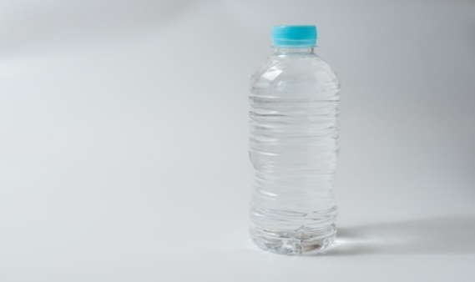 | ※写真の挿入について ［挿入ｰ画像-このデバイス･･･］を選択して、任意のフォルダから画像ファイルを指定します。

サンプル
2.本時の学習の課題を提示する
空気を温めたり、冷やしたりすると、空気の体積はどのように変わるか考えてみよう。 ＜作業＞ 授業ノートを生徒に開いてもらう。 モニタリングで人数の確認を行い、授業ノートを開けていない生徒のフォローを行う。 ノートの1ページ目を表示し、［発表者］にしておく。 |  | 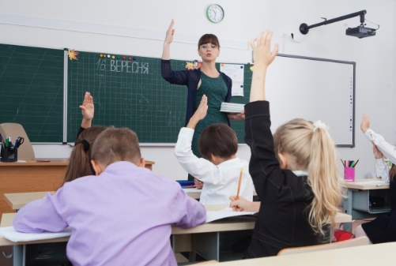

サンプル
3.個人でまとめる
空気の体積がどのように変わるか、考えを自分のノートに書いてみよう。 温度の変化と空気の体積変化を関係つけた予想を書いて考えを明確にし、実験に取り組めるように指導。 ＜作業＞ ［発表者］をやめて、1ページ余白をマーカーで示す。このあたりに考えを書いてみよう。 モニタリング画面で生徒の書き込んでいる様子を観察する。 |  | 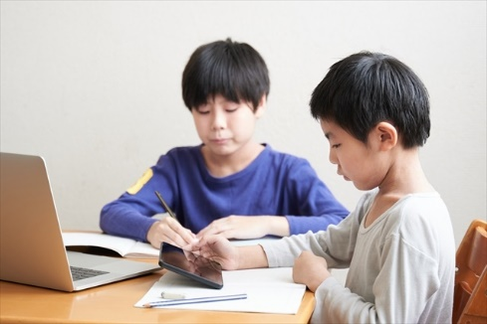 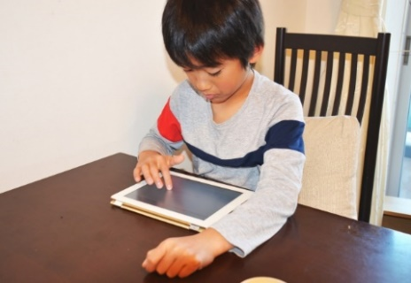
 |  | ※写真が複数枚あるときは、並べて配置してください。
4.グループ（班）で結果をまとめる
サンプル
フラスコを温めて実際にピストンがどのように動くかが、今日の実験であること説明する。 友達と考えを交換させる。 班で話し合ったことを書き込んでみよう。 ＜作業＞ ［発表者］になり、生徒全員を2ページ目に移動する。 ［発表者］をやめて、個別学習ページからグループ学習ページに変更する。 モニタリング画面にして班学習が進んでいるかを確認する。 |  | 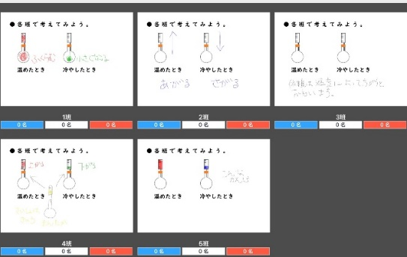

5.実験の説明を行う
実験に使う道具の確認を行う。また使い方も確認する。お湯を使うので、安全指導を行う。 お湯を使うときの注意を説明。 役割を決めておく。タブレットに結果を書く人、お湯を入れる人、氷を取りにくる人、安全確認を常に行っておく人、結果を発表する人。 ＜作業＞ ［発表者］になり、3ページ目に移動する。実験の方法を説明する。 ピストンのメモリの入れ方を指示する。個別学習ページからグループ学習ページに変更する。 |  | ※写真がない場合は、空白で構いません

サンプル
6.実験を開始する
実験は3回。結果を班のノートに書き込もう。 始まる前のピストンの位置、温めた後、冷やした後のピストンの位置を確認して書き込もう。 |  | 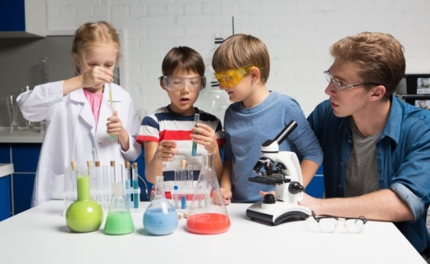

サンプル
7.まとめ
班の代表者に結果を発表してもらおう。 空気は温められると体積が増える、冷やされると体積が減る。 今度は、水で調べることを予告する。 ＜作業＞ グループ学習ページのモニタリング画面から、班を長押しして、［みんなに見せる］を選択する。 |  | 